Índice


 | Sistema de Divulgação do Resultado da Operação - SDRO
 | Boletim Diário da Operação |  |  | BDO - 28/02/2018

 | ÍNDICE

 | Balanço de Energia
 | 1. | Balanço de Energia - Diário
 | 2. | Balanço de Energia - Acumulado Até o Dia
 |  | Dados Diários Acumulados
 |  | 3. | Subsistema Sul
 |  | 4. | Subsistema Sudeste
 |  | 5. | Subsistema Nordeste
 |  | 6. | Subsistema Norte
 |  | 7. | Sistema Interligado Nacional

 | Produção de Energia
 | 8. | Produção Hidráulica por Usina
 | 9. | Produção Térmica por Usina
 | 10. | Produção Eólica por Usina
 | 11. | Produção Solar por Usina
 | 12. | Motivo do Despacho Térmico
 | 13. | Reserva Girante na Demanda Máxima do SIN

 | Carga e Demanda
 | 14. | Carga Horária por Subsistema
 | 15. | Carga Diária por Subsistema
 | 16. | Demanda Máxima

 | Integração de Novos Equipamentos e Ocorrências no SIN
 | 17. | Integração de Novos Equipamentos
 | 18. | Principais Ocorrências no SIN

 | Hidrologia
 | 19. | Acompanhamento dos Armazenamentos
 | 20. | Variação de Energia Armazenada
 | 21. | Energia Natural Afluente
 | 22. | Esquemático das Usinas Hidroelétricas do SIN
 |  | Dados Hidráulicos dos Reservatórios
 |  | 23. | Subsistema Sul
 |  | 24. | Subsistema Sudeste
 |  | 25. | Subsistema Nordeste
 |  | 26. | Subsistema Norte

15-Carga Diária por Subsistema
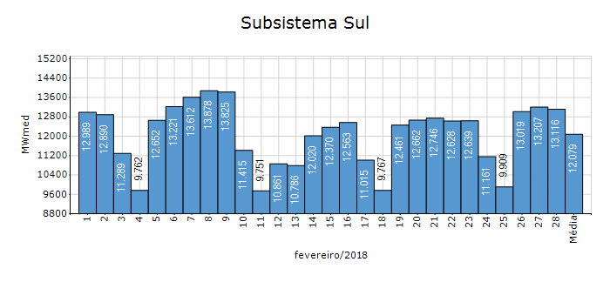
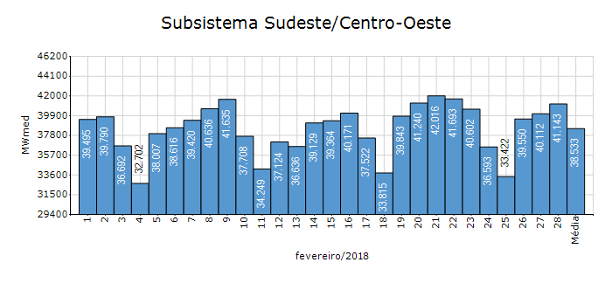
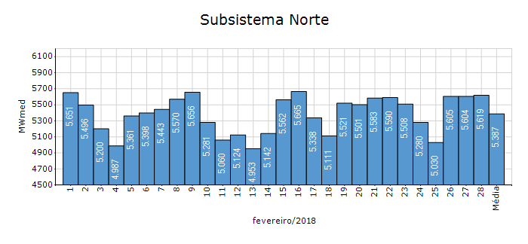
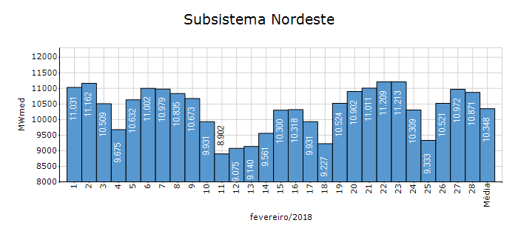
Carga Diária por Subsistema

Subsistema | GWh no Dia | GWh acumulado no Mês até o Dia | GWh acumulado noAno até o Dia
Sudeste/Centro-Oeste | 987.44 | 25,894.23 | 54,924.43
Sul | 314.79 | 8,117.19 | 16,817.95
Nordeste | 260.91 | 6,953.96 | 14,795.72
Norte | 134.87 | 3,620.09 | 7,544.75
Sistema Interligado Nacional | 1,698.00 | 44,585.48 | 94,082.85

Subsistema | MWmed no Dia | MWmed no Mês até o Dia | MWmed no Ano até o Dia
Sudeste/Centro-Oeste | 41,143.15 | 38,533.08 | 38,788.44
Sul | 13,116.26 | 12,079.15 | 11,877.09
Nordeste | 10,871.20 | 10,348.16 | 10,448.96
Norte | 5,619.38 | 5,387.04 | 5,328.21
Sistema Interligado Nacional | 70,749.97 | 66,347.44 | 66,442.69

19-Acomp. Armazenamentos
Acompanhamento dos Armazenamentos

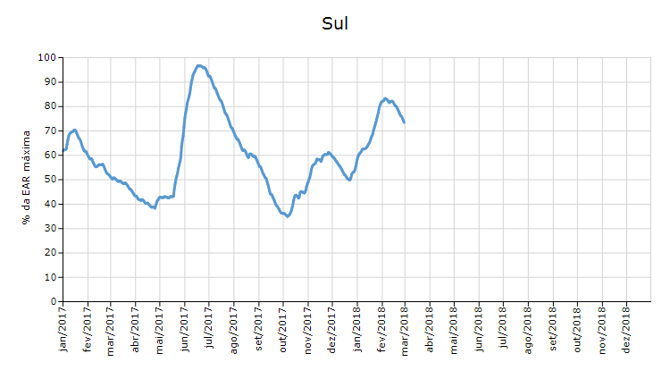

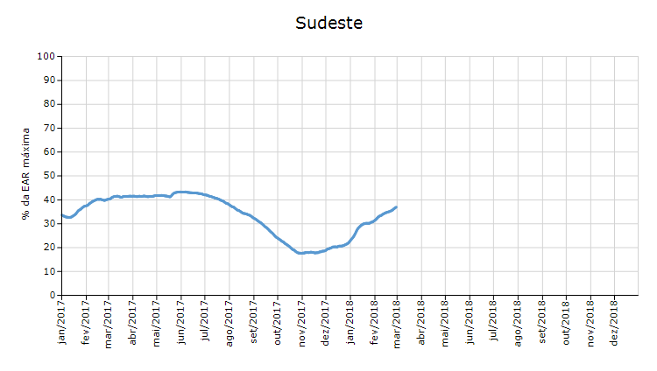

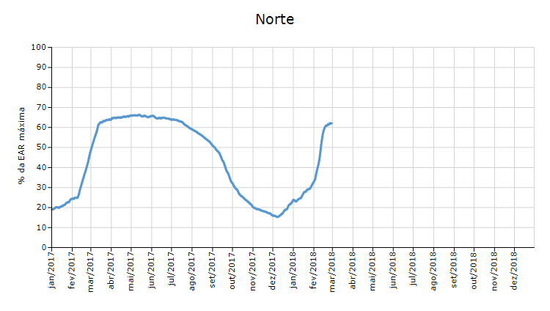

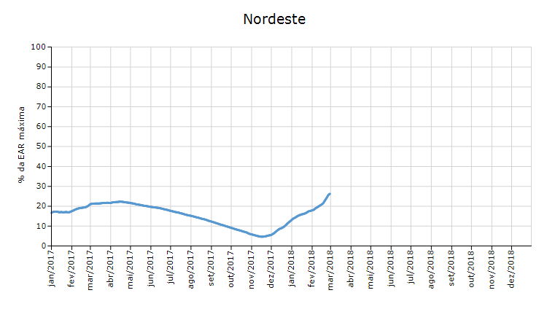

 | Curva de Energia Armazenada Verificada

21-Energia Natural Afluente
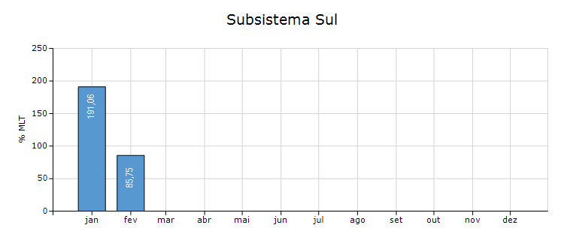
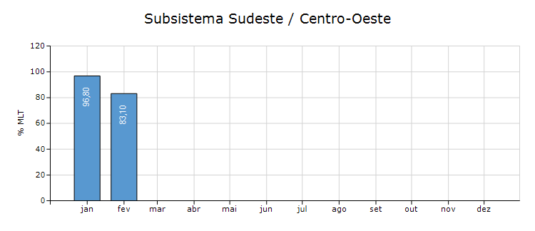
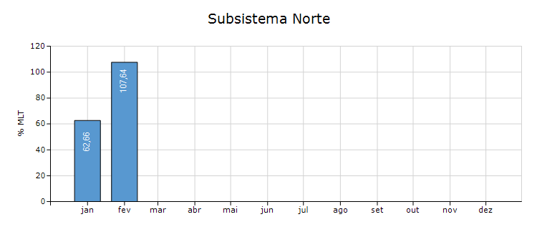
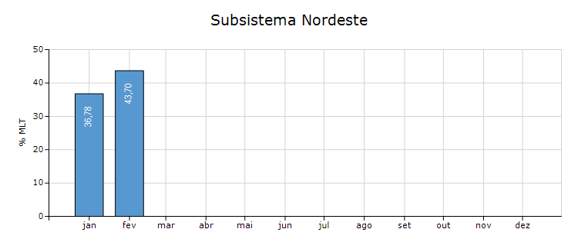
Energia Natural Afluente

Subsistema | % MLT no dia | % MLT acumulado no mês até o dia | ENA Bruta (MWmed) no dia | ENA Bruta (MWmed) acumulada até o dia
Norte | 122 | 108 | 27,696 | 16,927
Nordeste | 55 | 44 | 8,113 | 6,394
Sul | 51 | 86 | 4,345 | 7,252
Sudeste/Centro-Oeste | 90 | 83 | 62,093 | 57,311

22-Esquemático Reservatórios
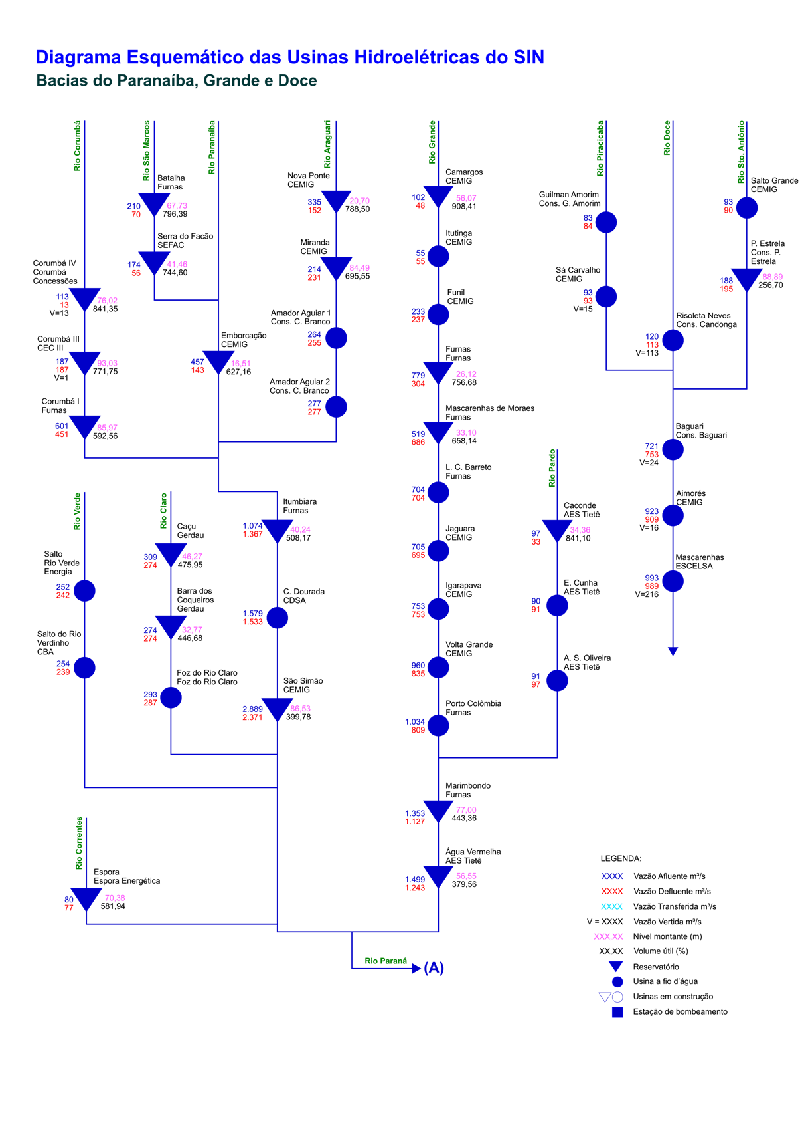
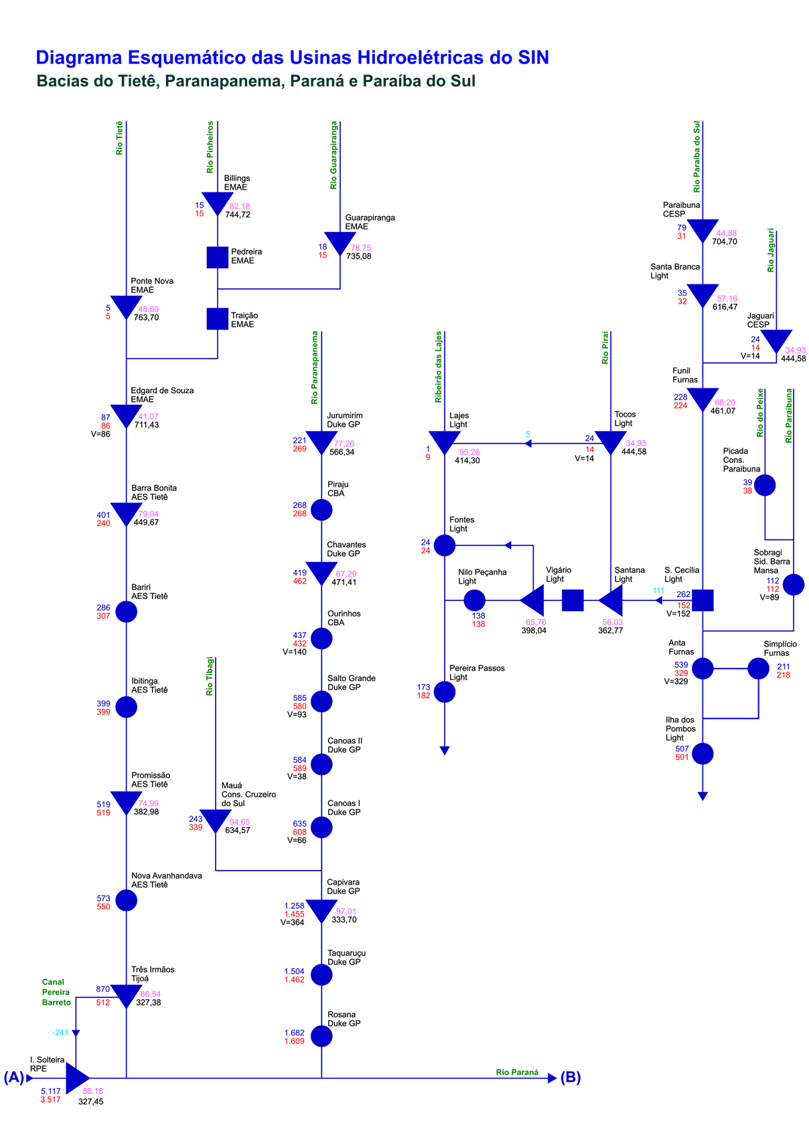
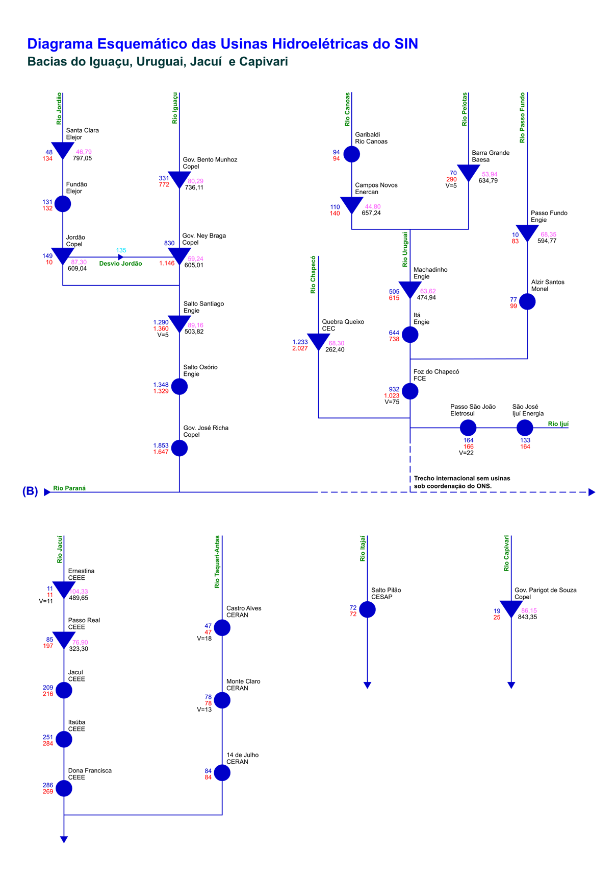
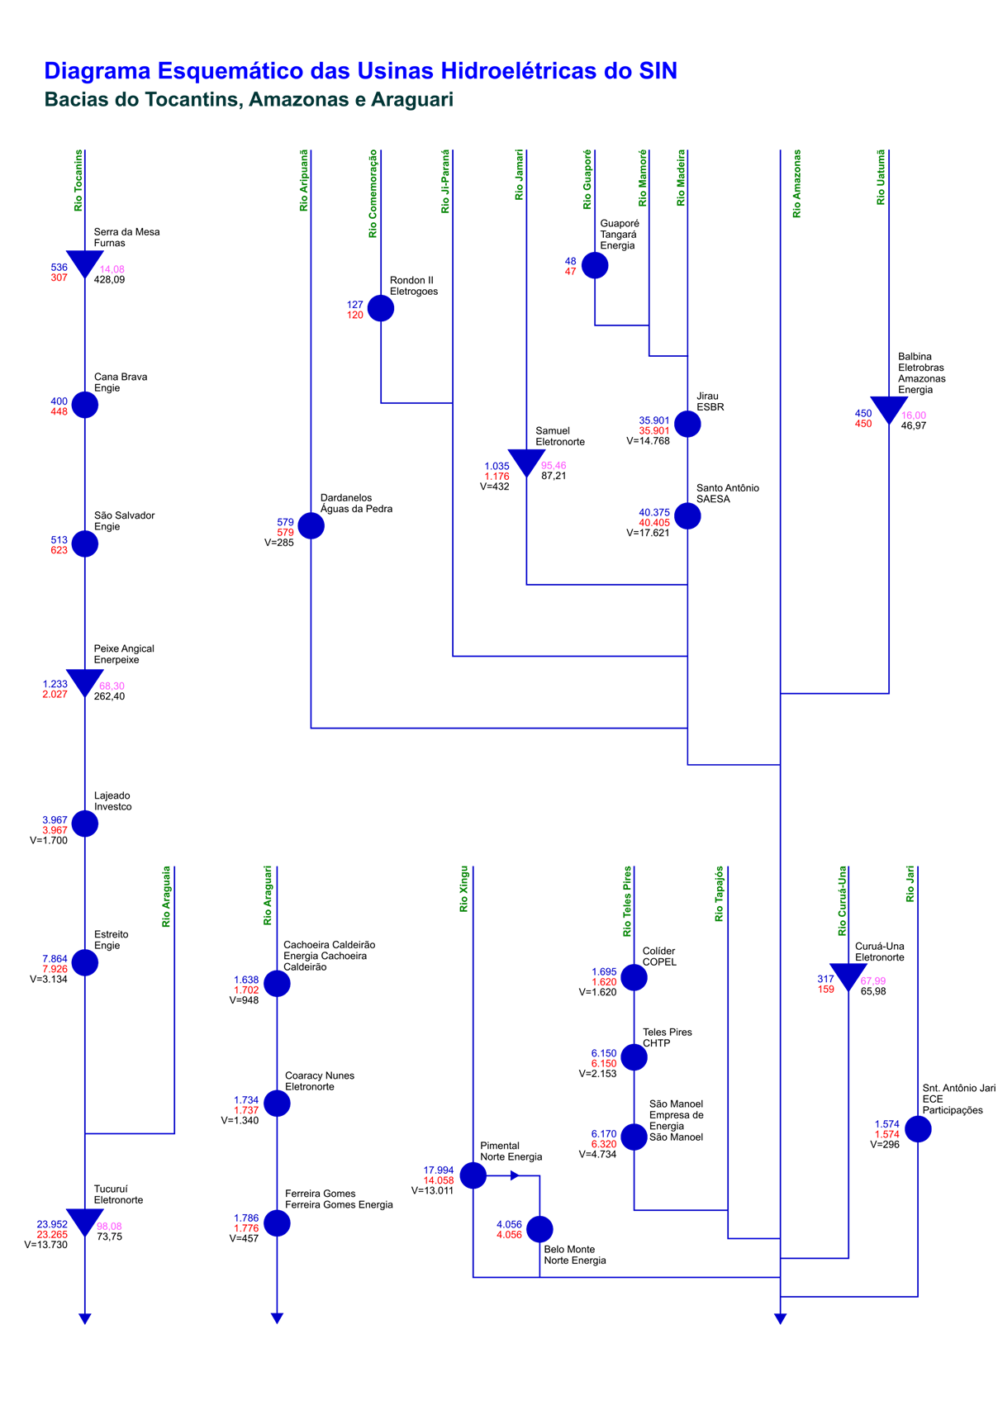
Esquemático das Usinas Hidroelétricas do SIN

